Corrleation
 | M1Total | M1P1 | M1P2 | M2Total | M2P1 | M2P2 | M3Total | M3P1 | M3P2 | M4Total | M4P1 | M4P2
M1Total | 1 | 0.987 | 0.939 | 0.909 | 0.894 | 0.831 | 0.887 | 0.865 | 0.846 | 0.857 | 0.855 | 0.755
M1P1 | 0.987 | 1 | 0.87 | 0.879 | 0.866 | 0.801 | 0.877 | 0.86 | 0.828 | 0.839 | 0.842 | 0.726
M1P2 | 0.939 | 0.87 | 1 | 0.886 | 0.869 | 0.815 | 0.819 | 0.79 | 0.799 | 0.811 | 0.796 | 0.74
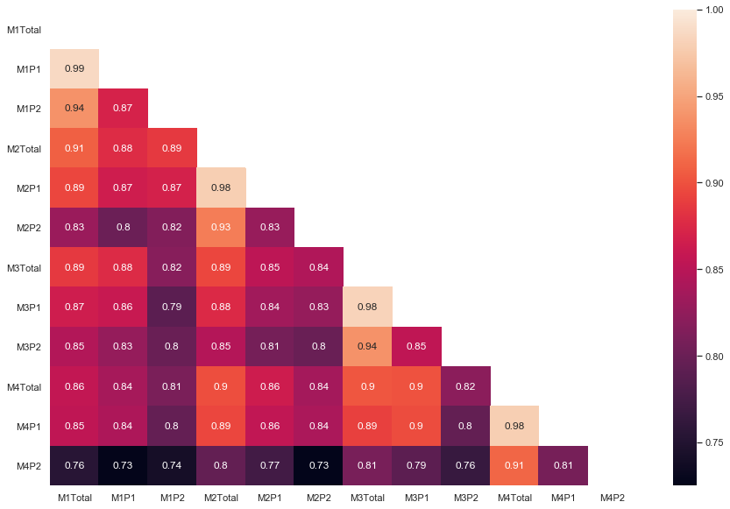
M2Total | 0.909 | 0.879 | 0.886 | 1 | 0.979 | 0.925 | 0.895 | 0.876 | 0.847 | 0.899 | 0.894 | 0.795
M2P1 | 0.894 | 0.866 | 0.869 | 0.979 | 1 | 0.829 | 0.853 | 0.836 | 0.807 | 0.864 | 0.855 | 0.773
M2P2 | 0.831 | 0.801 | 0.815 | 0.925 | 0.829 | 1 | 0.845 | 0.827 | 0.799 | 0.837 | 0.842 | 0.725
M3Total | 0.887 | 0.877 | 0.819 | 0.895 | 0.853 | 0.845 | 1 | 0.982 | 0.938 | 0.903 | 0.891 | 0.809
M3P1 | 0.865 | 0.86 | 0.79 | 0.876 | 0.836 | 0.827 | 0.982 | 1 | 0.855 | 0.9 | 0.897 | 0.791
M3P2 | 0.846 | 0.828 | 0.799 | 0.847 | 0.807 | 0.799 | 0.938 | 0.855 | 1 | 0.821 | 0.796 | 0.765
M4Total | 0.857 | 0.839 | 0.811 | 0.899 | 0.864 | 0.837 | 0.903 | 0.9 | 0.821 | 1 | 0.979 | 0.912
M4P1 | 0.855 | 0.842 | 0.796 | 0.894 | 0.855 | 0.842 | 0.891 | 0.897 | 0.796 | 0.979 | 1 | 0.808
M4P2 | 0.755 | 0.726 | 0.74 | 0.795 | 0.773 | 0.725 | 0.809 | 0.791 | 0.765 | 0.912 | 0.808 | 1

